Descripción ejercicio 1
SIMULACION MONTECARLO ODR
1- Suponemos un conjunto de 1000 clientes con una PD similar, sanos en t=0
2- Se simula para cada cliente, de forma mensual si hace default.
Para ello:
Para cada contrapartida i:

Se genera un aleatorio uniforme:

3- En 12 meses, ¿cuantos clientes han entrado en default al menos una vez al mes?
4- Calculo ODR
5- Mediante el uso de la herramienta analisis de hipotesis -> Tabla de Datos de excel, se realizan 1000 simulaciones de ODR
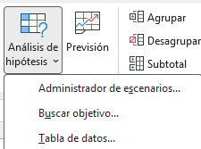

6- Se obtiene ODR media

